使い方ガイド
サイバーセキュリティ経営 可視化ツール（比較シート）
使い方ガイド
1．本ツールの目的
本ツールは、サイバーセキュリティの実践状況を企業自身がセルフチェックで可視化するためのサイバー
セキュリティ経営ガイドラインVer2.0ベースの可視化ツールです。企業は自社の状況を定量的に把握することで、
サイバーセキュリティに関する方針の策定、適切なセキュリティ投資の実行等が可能となります。
本ツールは、主に、グループ企業が診断した結果をグループ企業同士で比較することを目的としています。
2．対象利用者
原則として、従業員３００名以上の企業を対象としています。 ※但し、従業員３００名未満の企業・組織を対象としないものではなく、グループ企業と比較等にも活用可能です。
3．使い方
・本ツールは「使い方ガイド」(本シート)、「利用手順」、「チェックリスト」、「可視化結果」、「CSV」の5種類のシートから構成されます。
・グループ企業で診断結果の比較を行う場合は、「利用手順」PDFを開き、その内容に沿って実施ください。
・企業単独で診断を行う場合は、以下の内容を参照ください。
- チェックリストに入力した結果は、回答結果が結果シートに反映されます。
- チェックリストの39個の質問にセルフチェックで回答します。回答方式は成熟度モデルで、５段階の選択式です。
- 各質問について自社の状況（成熟度）に最も近い選択肢を選んでください。
- 全質問について回答すると、可視化結果シートの表示が自動的に更新されます。
- チェックリストの「重要度」は、特に優先的に対応すべき項目を確認にご活用ください。
・回答結果は、経営者へサイバーセキュリティの実践状況を説明するための資料として使うことができます。
・回答はサイバーセキュリティ対策を実施する上での責任者となる担当幹部（CISO等）が記入し、最終的には
経営者が回答内容を確認・承認してください。
※CISO：Chief Information Security Officer
4．注意事項
4．1．回答前の準備
・対象範囲（スコープ）の決定
本ツールの可視化チェック対象範囲は原則として「企業」ですが、企業内のガバナンス状況等によっては「本社」
「支社」「工場」「事業部門」「海外拠点」等の単位とすることもできます。できるだけ正確な可視化のため、
スコープを決めてから回答してください。
・エビデンスとなる文書類の準備
自社のサイバーセキュリティに関する文書類を手元に用意しておくと、スムーズかつ正確に回答することができます。
例：
‐セキュリティ基本方針（セキュリティポリシー）
‐ セキュリティ関連規定
‐セキュリティ体制図（全社のセキュリティ関連の体制図、報告ルート、人材配置等）
‐セキュリティの技術的対策文書（セキュア開発の規程、実施中の対策リスト、運用方針等）
‐セキュリティリスク管理のKPI一覧
‐インシデント対応・復旧関連文書
‐サプライチェーンセキュリティ関連文書
4．2．回答にあたって
・正確な可視化を行うため、上記の文書類等のエビデンスをできるだけ確認しながら回答してください。 不明点があれば社内の関係者に確認等してください。
・各質問の選択肢は、利用者の負荷を軽減するためシンプルな文にしています。その結果、選択肢が指すものが
イメージできない場合は、「回答のヒント」列の例示等を参考にしてください。
・異なる役職・立場の複数人でクロスチェックすることにより回答の精度を高めることも有効です。

利用手順
CSVファイルの取込み操作がしやすいように本利用手順をPDFで添付しますのでご利用下さい。
【①準備】 1. サイバーセキュリティ経営 可視化ツール（比較シート）（本ツール）を用意する 2. 比較する対象企業のセキュリティ診断結果CSVファイルを用意し、任意のフォルダへ格納する ・フォルダはPCのデスクトップに配置ください ・フォルダにはセキュリティ診断結果CSVファイル以外のCSVファイルは格納しないでください ・診断結果CSVファイルは情報セキュリティ対策支援サイトからダウンロードできます 例)可視化ツール診断結果_A社.csv 可視化ツール診断結果_B社.csv 可視化ツール診断結果_C社.csv
【②利用手順（初回）】 1. [①.1]で用意したツールの「CSV」シートを開き、緑枠のカーソルを「セルA1」に選択する
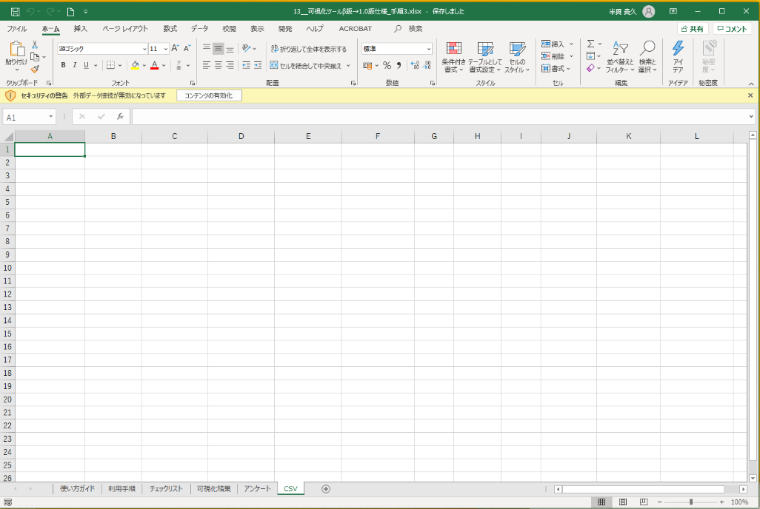
2. 「データ」→「データの取得」→「ファイルから」→「フォルダから」を選択する
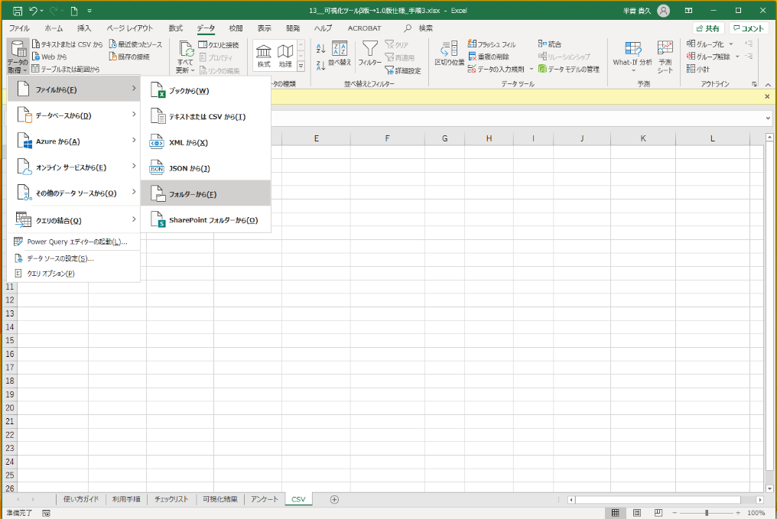
3. [①.2]でCSVファイルを格納したフォルダを指定し、「結合」→「結合及び読み込み先」を選択する
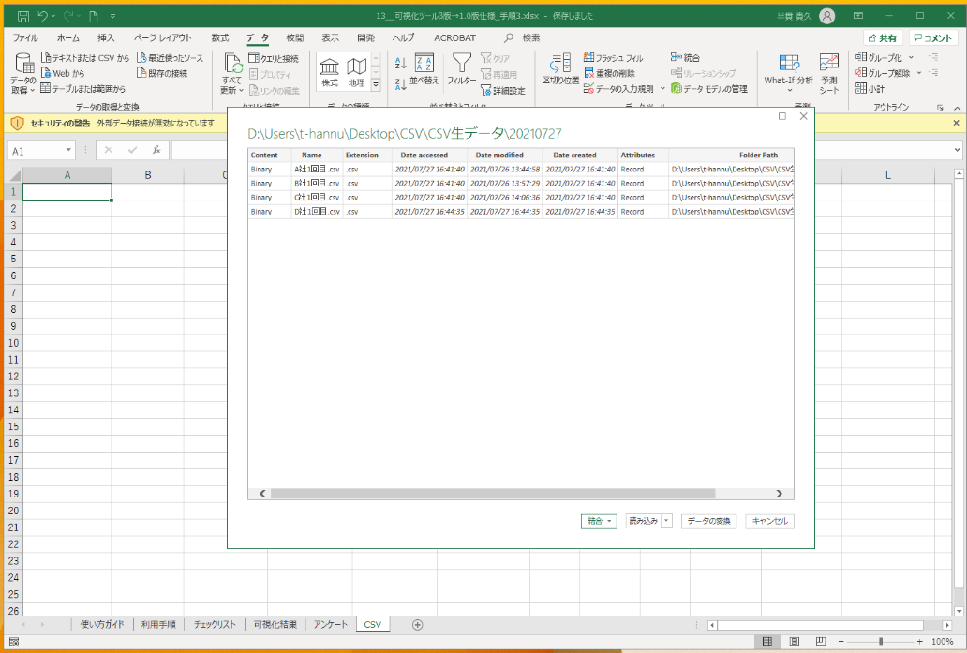
4. Fileの結合で「OK」を押下する
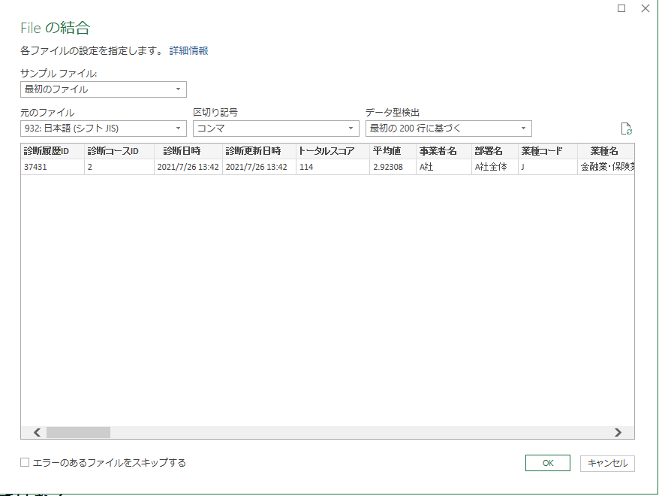
5. データのインポートは「既存のワークシート」を選択し、「OK」を押下する
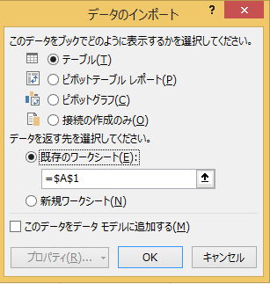
6. 「可視化結果」シートにグループ企業の診断結果が表示される
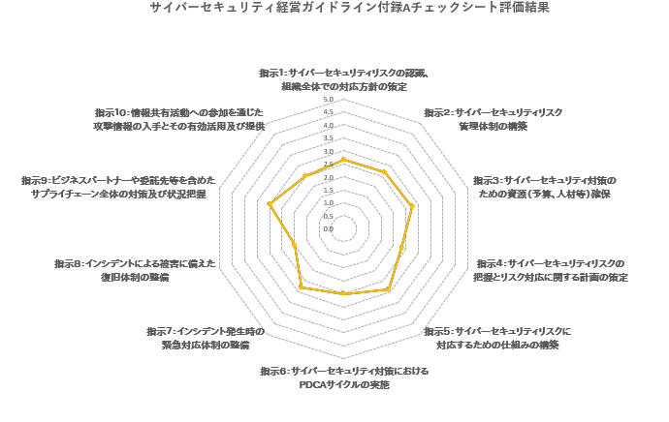
【②利用手順（２回目以降 CSVファイルを追加・更新した場合）】 1. [①.1]で用意したツールの「CSV」シートを開き、緑枠のカーソルを「セルA1」に配置する
2. 「データ」→「すべて更新」を選択する
3. 「可視化結果」シートにグループ企業の診断結果が表示される

可視化結果
サイバーセキュリティ経営チェックシートの項目 | 平均 | グループ企業
指示１：サイバーセキュリティリスクの認識、 組織全体での対応方針の策定 |  | 0.0
指示２：サイバーセキュリティリスク 管理体制の構築 |  | 0.0
指示３：サイバーセキュリティ対策の ための資源（予算、人材等）確保 |  | 0.0
指示４：サイバーセキュリティリスクの 把握とリスク対応に関する計画の策定 |  | 0.0
指示５：サイバーセキュリティリスクに 対応するための仕組みの構築 |  | 0.0
指示６：サイバーセキュリティ対策における PDCAサイクルの実施 |  | 0.0
指示７：インシデント発生時の 緊急対応体制の整備 |  | 0.0
指示８：インシデントによる被害に備えた 復旧体制の整備 |  | 0.0
指示９：ビジネスパートナーや委託先等を含めた サプライチェーン全体の対策及び状況把握 |  | 0.0
指示１０：情報共有活動への参加を通じた 攻撃情報の入手とその有効活用及び提供 |  | 0.0
 |  |  | 1 | 2 | 3 | 4 | 5 | 6 | 7 | 8 | 9 | 10 | 11 | 12 | 13 | 14 | 15 | 16

サイバーセキュリティ経営可視化ツールによる評価結果
 | グループ企業
指示１：サイバーセキュリティリスクの認識、 組織全体での対応方針の策定 | 0.0 | 0.0 | 0.0 | 0.0 | 0.0 | 0.0 | 0.0 | 0.0 | 0.0 | 0.0 | 0.0 | 0.0
指示２：サイバーセキュリティリスク 管理体制の構築 | 0.0 | 0.0 | 0.0 | 0.0 | 0.0 | 0.0 | 0.0 | 0.0 | 0.0 | 0.0 | 0.0 | 0.0
指示３：サイバーセキュリティ対策の ための資源（予算、人材等）確保 | 0.0 | 0.0 | 0.0 | 0.0 | 0.0 | 0.0 | 0.0 | 0.0 | 0.0 | 0.0 | 0.0 | 0.0
指示４：サイバーセキュリティリスクの 把握とリスク対応に関する計画の策定 | 0.0 | 0.0 | 0.0 | 0.0 | 0.0 | 0.0 | 0.0 | 0.0 | 0.0 | 0.0 | 0.0 | 0.0
指示５：サイバーセキュリティリスクに 対応するための仕組みの構築 | 0.0 | 0.0 | 0.0 | 0.0 | 0.0 | 0.0 | 0.0 | 0.0 | 0.0 | 0.0 | 0.0 | 0.0
指示６：サイバーセキュリティ対策における PDCAサイクルの実施 | 0.0 | 0.0 | 0.0 | 0.0 | 0.0 | 0.0 | 0.0 | 0.0 | 0.0 | 0.0 | 0.0 | 0.0
指示７：インシデント発生時の 緊急対応体制の整備 | 0.0 | 0.0 | 0.0 | 0.0 | 0.0 | 0.0 | 0.0 | 0.0 | 0.0 | 0.0 | 0.0 | 0.0
指示８：インシデントによる被害に備えた 復旧体制の整備 | 0.0 | 0.0 | 0.0 | 0.0 | 0.0 | 0.0 | 0.0 | 0.0 | 0.0 | 0.0 | 0.0 | 0.0
指示９：ビジネスパートナーや委託先等を含めた サプライチェーン全体の対策及び状況把握 | 0.0 | 0.0 | 0.0 | 0.0 | 0.0 | 0.0 | 0.0 | 0.0 | 0.0 | 0.0 | 0.0 | 0.0
指示１０：情報共有活動への参加を通じた 攻撃情報の入手とその有効活用及び提供 | 0.0 | 0.0 | 0.0 | 0.0 | 0.0 | 0.0 | 0.0 | 0.0 | 0.0 | 0.0 | 0.0 | 0.0

